По ГОСТ
Расчёт пружины сжатия (ГОСТ 13765-86) |  |  |  |  |  |  |  |  | август 2024г. | ГОСТ13764-86:
1 | Выбери класс-разряд пружины и ГОСТ на заготовку |  |  |  | Пружины I и II класса |  | Крайние витки полностью поджаты и зашлифованы на 3/4 дуги окружности |  |  | 2
2 | Выбери число поджатых/зашлифованных крайних витков | n2/n3= | 2 | - | 3d/4= |  |  |  |  | 2,0/1,5
3 | Выбери диаметр проволоки (прутка) | d= | 1.400 | мм | t= |  | d= |  | n2=2; n3=1,5 | 1,5/1,5

4 | Задай наружный диаметр пружины | D1= | 11.500 | мм

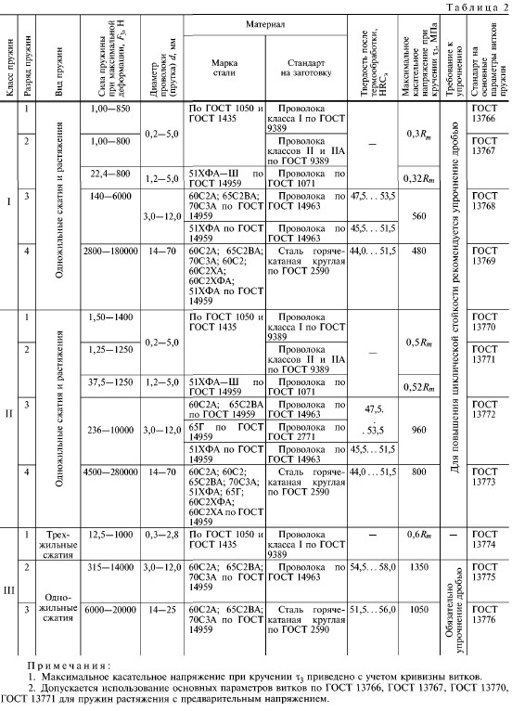
5 | Индекс пружины (4≤i≤12) | i= | 7.214 | - |  |  | D1=
6 | Жёсткость одного витка пружины | c1= | 36.587 | Н/мм
7 | Предельно допустимые касательные напряжения | [τ3]= | 1,130.000 | Н/мм2
8 | Сила пружины при предельно допустимой деформации | [F3]= | 99.972 | H | d/4=
9 | Предельно допустимая деформация одного витка пружины | [s3']= | 2.732 | мм | L0=
10 | Предельно допустимый шаг пружины в свободном состоянии | [t]= | 4.132 | мм | L1=
11 | Задай шаг пружины в свободном состоянии | t= | 4.000 | мм | L2=
 |  |  |  |  | L3= |  |  | F1=
12 | Максимальная деформация одного витка пружины | s3'= | 2.600 | мм | n= |  |  | F2=
13 | Сила пружины при максимальной деформации | F3= | 95.126 | H | n1= |  |  | F3=
14 | Сила пружины при рабочей деформации (предварительно) | F2≈ | 79.906 | Н | Пружины III класса |  | Крайние витки поджаты на 3/4 и зашлифованы на 3/4 дуги окружности
15 | Задай длину пружины при рабочей деформации | L2= | 34.800 | мм | d/2= | 0.7
16 | Расчётное число рабочих витков пружины | nрасч= | 18.392 | шт | t= | 4.0 | d= | 1.4 | n2=n3=1,5
17 | Задай число рабочих витков пружины | n= | 18.500 | шт
 |  |  |  |  |  |  | 11.5
18 | Жёсткость пружины | c= | 1.978 | Н/мм
19 | Длина пружины в свободном состоянии | L0= | 75.400 | мм |  |  | D1=
20 | Длина пружины при максимальной деформации | L3= | 27.300 | мм
21 | Сила пружины при рабочей деформации | F2= | 80.294 | Н
22 | Задай длину пружины при предварительной деформации | L1= | 64.800 | мм | d/4= | 0.4
 |  |  |  |  | L0= | 75.4
23 | Сила пружины при предварительной деформации | F1= | 20.963 | Н | L1= | 64.8
24 | Полное число витков пружины | n1= | 20.000 | шт | L2= | 34.8
25 | Угол подъёма витка пружины | α= | 7.185 | ˚ | L3= | 27.3 |  | F1= | 20.96
26 | Длина развёрнутой пружины | Lразв= | 639.624 | мм | n= | 18.5 |  | F2= | 80.29
27 | Масса пружины | m= | 0.0077 | кг | n1= | 20.0 |  | F3= | 95.13
28 | Касательные напряжения при рабочей деформации | τ2= | 907.578 | Н/мм2 | Исходные данные и выбор по ходу расчёта
29 | Касательные напряжения при максимальной деформации | τ3= | 1,075.234 | Н/мм2 | Указания, которые необходимо выполнить
30 | Критическая скорость перемещения подвижного конца пружины | νк= | 5.019 | м/с | Результаты расчётов
 | Константы, используемые в расчете:
1 | Модуль сдвига пружинной стали | G= | 78,500 | Н/мм2
2 | Плотность проволоки (прутка) | ρ= | 7,850 | кг/м3
3 | Относительный инерционный зазор (δ≈0,05...0,40; δоптим≈0,20…0,25) | δплан= | 0.160 | -
 |  | δфакт= | 0.156 | -

